קירור למעבד
מק"ט ביטק | יצרן | דגם | TDP | תכונות | מחיר | מבצע | זמינות | תמונה | אחריות
קירור אוויר
100347-T120 | Antec | T120 | 65W | RGB | ₪ 42 |  | זמין |  | 1Yr | LGA 1150, LGA 1151, LGA 1155, LGA 1200, LGA 1700 , LGA1851
100347-A30Pro | Antec | A30 Pro | 95W | LED | ₪ 45 |  | זמין |  | 1Yr | 775 / 115x / 1200 / 1700 / 1851 / AM2 / AM3 / FM1 / AM4 / AM5
100347-A35 | Antec | A35 | 95W | FRGB | ₪ 45 |  | זמין |  | 1Yr | 115x / 1200 / 1700 / 1851 / AM2 / AM3 / FM1 / AM4
100347-A400i | Antec | A400i | 150W | RGB | ₪ 69 |  | זמין |  | 1Yr | 1366 / 115x / 1200 / 1700 / 1851 / 2011 / AMx / FMx / AM4 / AM5
100347-212R230 | CoolerMaster | Hyper 212 Pro | 230W | RGB | ₪ 135 |  | זמין |  | 2Yr | 115x / 1200 / 1700 / 1851 / AM4 / AM5
1003DP-AG300 | DeepCool | AG300 | 150W |  | ₪ 60 |  | זמין |  | 2Yr | Intel LGA 1851 / 1700 / 1200 / 1151 / 1150 / 1155 AMD Socket AM5 / AM4
1003DP-AG400 | DeepCool | AG400 | 220W | RGB | ₪ 129 |  | זמין |  | 2Yr | Intel LGA 1851 / 1700 / 1200 / 1151 / 1150 / 1155 AMD Socket AM5 / AM4
1003DP-AG400V2 | DeepCool | AG400 V2 | 220W | RGB | ₪ 139 |  | זמין |  | 3Yr | Intel LGA 1851 / 1700 / 1200 / 115X AMD Socket AM5 / AM4
1003DP-AG400V2WH | DeepCool | AG400 V2 WHITE | 220W | RGB | ₪ 149 |  | זמין |  | 3Yr | Intel LGA 1851 / 1700 / 1200 / 115X AMD Socket AM5 / AM4
110347-360ARGB | Antec | VORTEX 360 | 250W | RGB | ₪ 299 |  | זמין |  | 3Yr | Intel LGA 2011 / 2066 / 115x / 1151 / 1200 / 1700 / 1851 AMD Socket AM3 / AM4 / AM5 / TR4
110347-360ARGBSK | Antec | Skeleton 360 | 260W | RGB | ₪ 299 |  | זמין |  | 3Yr | Intel LGA 2011 / 2066 / 115x / 1151 / 1200 / 1700 / 1851 AMD Socket AM3 / AM4 / AM5 / TR4
110348-360G | Gigabyte | Gaming 360 | 300W | RGB | ₪ 345 |  | זמין | 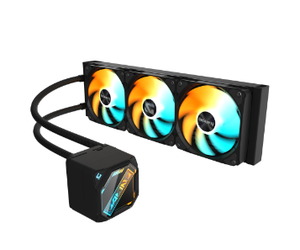 | 3Yr | Intel LGA 2011 / 2066 / 115x / 1151 / 1200 / 1700 / 1851 AMD Socket AM3 / AM4 / AM5 / TR4
1103DC-LE360 | DeepCool | LE360 | 300W | RGB | ₪ 339 |  | זמין |  | 3Yr | Intel LGA 2011 / 2066 / 115x / 1151 / 1200 / 1700 / 1851 AMD Socket AM3 / AM4 / AM5 / TR4
100343-E41997 | Intel | E41997-002 | 65W |  | ₪ 36 |  | זמין |  | 3Yr | Intel: LGA1150, 1151, 1155, 1156
100343-BXTSRS1 | Intel | LGA 1700 | 65W

מארזים
מק"ט ביטק | יצרן | תמונה | דגם | מחיר | מבצע | זמינות | ספק | מאוורר | צבע | תאימות לוח | כוננים | צורב | חיבורים | מידות | כרטיס מסך עד | קירור מים
מארזים
1004172-M801 | 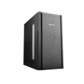 SAMA |  | M801 | ₪ 135 |  | זמין | 500W | 1x12cm | שחור | micro-ATX mini-ATX | 1 x Internal 3.5" 1 x Internal 2.5" | לא | USB2 x 2 USB3 x 1 | 346(L) 190(W) 330(H) | 280 | ללא
1004172-CA505 | SAMA |  | CA-505 | ₪ 139 |  | זמין | 500W | 1x12cm | שחור | ATX micro-ATX mini-ATX | 3 x Internal 3.5" 3 x Internal 2.5" | כן | USB2 x 2 USB3 x 1 | 398(L) 196(W) 415(H) | 330mm | ללא
100447-4000 | Antec |  | VSK4000B-U3 | ₪ 170 |  | זמין | ללא | 1x12cm | שחור | ATX micro-ATX mini-ITX | 5 x Internal 3.5"' | לא | USB3 x 2 Audio In/Out | 440(L) 185(W) 412(H) | 318mm | 1 x 120 mm rear 1 x 120 mm front intake fan (optional)
100447-AX20E | Antec |  | AX20 Elite | ₪ 210 |  | זמין | ללא | 4x12cm RGB | שחור | ATX micro-ATX mini-ITX | 1 x Internal 3.5" 3 x Internal 2.5" | לא | USB2 x 2 USB3 x 1 | 370(L) 205(W) 450(H) | 320mm | ללא
100447-VX310ARGB | Antec | 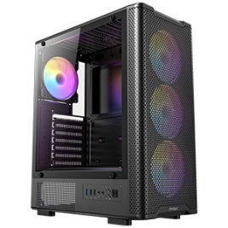 | VX310 | ₪ 149 |  | זמין | ללא | 4x12cm ARGB | שחור | ATX micro-ATX mini-ITX | 2 x Internal 3.5"/ 2.5' 1 x Internal 2.5" | לא | USB3 x 2 | 450(L) 219(W) 456(H) | 320mm | Top 120/240/360 SIDE 120/240
100447-CX200M | Antec | 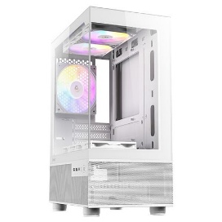 | CX200M | ₪ 149 |  | זמין | ללא | 4x12cm ARGB | לבן | ATX micro-ATX mini-ITX | 2 x Internal 3.5"/ 2.5' 1 x Internal 2.5" | לא | USB3 x 2 | 450(L) 219(W) 456(H) | 420mm | Top 120/240/360 SIDE 120/240
100447-CX300ARGB | Antec |  | CX300 | ₪ 199 |  | זמין | ללא | 4x12cm ARGB | שחור | ATX micro-ATX mini-ITX | 2 x Internal 3.5"/ 2.5' 1 x Internal 2.5" | לא | USB2 x 2 USB3 x 1 | 450(L) 219(W) 456(H) | 420mm | Top 120/240/360 SIDE 120/240
100447-CX300ARGBW | Antec |  | CX300 White | ₪ 210 |  | זמין | ללא | 4x12cm ARGB | לבן | ATX micro-ATX mini-ITX | 2 x Internal 3.5"/ 2.5' 1 x Internal 2.5" | לא | USB2 x 2 USB3 x 1 | 450(L) 219(W) 456(H) | 420mm | Top 120/240/360 SIDE 120/240
100447-P20CE | Antec |  | P20CE | ₪ 320 |  | זמין | ללא | 3x12cm | שחור | E-ATX ATX micro-ATX mini-ITX | 2 x Internal 3.5"/ 2.5' 2 x Internal 2.5" | לא | USB Type-C x 1 USB3 x 2 | 415(L) 176(W) 420(H) | 375mm | Top 120/240/280/360 Front 120/240/280/360 Rear 120
100447-P20CRGB | Antec | 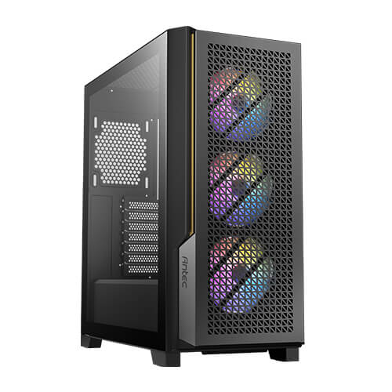 | P20C RGB | ₪ 320 |  | זמין | ללא | 3x12cm ARGB 1x12cm Rear | שחור | E-ATX ATX micro-ATX mini-ITX | 2 x Internal 3.5"/ 2.5' 2 x Internal 2.5" | לא | USB Type-C x 1 USB3 x 2 | 415(L) 176(W) 420(H) | 375mm | Top 120/240/280/360 Front 120/240/280/360 Rear 120
100447-P20CW | Antec |  | P20CE White | ₪ 290 |  | זמין | ללא | 3x12cm | לבן | E-ATX ATX micro-ATX mini-ITX | 2 x Internal 3.5"/ 2.5' 2 x Internal 2.5" | לא | USB Type-C x 1 USB3 x 2 | 340(L) 170(W) 346(H) | 375mm | Top 120/240/280/360 Front 120/240/280/360 Rear 120
100447-P7Neo | Antec |  | P7 Neo Super | ₪ 210 |  | זמין | ללא | 4x12cm | אפור | ATX micro-ATX mini-ITX | 2 x Internal 3.5"/ 2.5' 2 x Internal 2.5" | כן | USB3 x 2 | 440(L) 219(W) 480(H) | 350mm | Front 120/140/240/280 Rear 120
100447-P7S | Antec |  | P7 S (Silent) | ₪ 199 |  | זמין | ללא | 4x12cm | אפור | ATX micro-ATX mini-ITX | 2 x Internal 3.5"/ 2.5' 2 x Internal 2.5" | כן | USB3 x 2 | 440(L) 219(W) 480(H) | 350mm | Front 120/140/240/280 Rear 120
1004HE-ARGB | HERO |  | One | ₪ 139 |  | זמין | ללא | 4x12cm | שחור | ATX micro-ATX ITX | 2 x Internal 3.5"/ 2.5' 2 x Internal 2.5" | לא | USB3 x 2 | 365(L) 200(W) 450(H) | 325mm | Front 120 / 240 / 280 Rear 120

1104124-R01 | RAZINK | 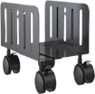 | R01 | ₪ 65 |  | זמין |  |  | שחור |  |  |  |  | 26cm(L) 20(W)
VESA-CPB4 | LUMI |  | CPB-4 | ₪ 49 |  | זמין |  |  | שחור |  |  |  |  | 119(W)
113477-120 |  |  | מאוורר COOLER MASTER Fan - (Bulk) (120mm) (Red Led) 2020009

מקלדות ועכברים
מק"ט ביטק | יצרן | דגם | מחיר | מבצע | תיאור | תמונה | זמין | הערות
עכברים חוטי
301050-7204 | Philips | 200 | ₪ 12 |  | עכבר חוטי אופטי שחור Philips 200 SPK7204 1600DPI |  | זמין
301050-9313 | Philips | SPK9313 | ₪ 29 |  | עכבר חוטי אופטי שחור Philips SPK9313 2000DPI |  | זמין
301050-9413 | Philips | G800 | ₪ 45 |  | עכבר חוטי אופטי שחור Philips G800 6400DPI |  | זמין
301002-125 | HP | 125 | ₪ 22 |  | עכבר חוטי אופטי שחור HP 125 1200DPI |  | זמין
301002-150 | HP | 150 | ₪ 19 |  | עכבר חוטי אופטי שחור HP 150 1600DPI |  | זמין
301003-863 | Lenovo | Essential | ₪ 23 |  | עכבר חוטי אופטי שחור Lenovo Essential USB 1600DPI |  | זמין
301021-B100 | Logitech | Logitech | ₪ 23 |  | עכבר חוטי אופטי שחור Logitech B100 1000DPI |  | זמין
301009-4YH | Microsoft | Basic | ₪ 45 |  | עכבר חוטי אופטי לבן Microsoft Basic 800DPI |  | זמין
301009-600 | Microsoft | Basic | ₪ 35 |  | עכבר חוטי אופטי שחור 600 Microsoft Basic USB |  | חסר
301009-RJG | Microsoft | RJG-00007 | ₪ 69 |  | עכבר חוטי אופטי שחור Microsoft RJG-00007 1000DPI |  | זמין
301096-700026 | 3Dconnexion | SpaceExplorer | ₪ 590 |  | עכבר חוטי אופטי שחור 3Dconnexion SpaceExplorer 3D |  | זמין

עכבר אלחוטי
301103-864 | Lenovo | Essential | ₪ 35 |  | עכבר אלחוטי אופטי שחור Lenovo Essential Compact 1000DPI |  | זמין
301150-7423BK | Philips | 400 SERIES | ₪ 25 |  | עכבר אלחוטי אופטי שחור Philips SPK7423 2000DPI |  | זמין
301150-7403WT | Philips | 400 SERIES | ₪ 29 |  | עכבר אלחוטי אופטי לבן Philips SPK7403 2000DPI |  | זמין
301150-M211/W | Philips | M211 | ₪ 35 |  | עכבר אלחוטי אופטי לבן Philips M211 |  | זמין
301150-M322 | Philips | M322 | ₪ 35 |  | עכבר אלחוטי אופטי שחור Philips M322 1000DPI |  | זמין
301150-7413 | Philips | 400 SERIES | ₪ 45 |  | עכבר אלחוטי אופטי שחור Philips SPK7413 2000DPI |  | זמין
301121-M171 | Logitech | M171 | ₪ 40 |  | עכבר אלחוטי Logitech M171 בצבע שחור אפור |  | זמין
301121-M190 | Logitech | M190 | ₪ 38 |  | עכבר אלחוטי אופטי שחור Logitech M190 |  | חסר
301121-M185 | Logitech | M185 | ₪ 48 |  | עכבר אלחוטי אופטי שחור Logitech M185 |  | זמין
301121-M705 | Logitech | M705 | ₪ 110 |  | עכבר ארגונומי לייזר אלחוטי Logitech M705 |  | זמין
301121-R400 | Logitech | R400 | ₪ 115 |  | שלט רחוק למצגת אלחוטי לייזר שחור Logitech Presenter R400 |  | זמין
301121-LIFT | Logitech | Lift | ₪ 265 |  | עכבר אלחוטי אופטי גרפיט Logitech Lift Vertical Ergonomic |  | זמין
301121-MX3S | Logitech | Mx Master | ₪ 402 |  | עכבר אלחוטי אופטי גרפיט Logitech MX Master 3S 8000DPI |  | חסר
301221-M240 | Logitech | M240 | ₪ 65 |  | עכבר בלוטוס אלחוטי אופטי גרפיט Logitech M240 Silent Bluetooth |  | חסר
301159-M703W | Marvo | M703W | ₪ 110 |  | עכבר אלחוטי אופטי שחור Marvo M703W 2400DPI |  | זמין
301209-1534 | Microsoft | Sculpt | ₪ 105 |  | עכבר בלוטוס אלחוטי אופטי שחור Microsoft Sculpt Comfort Bluetooth |  | זמין

מקלדות חוטית
301322-818 | SilverLine | KB-MM818 | ₪ 25 |  | מקלדת חוטית SILVER LINE KB-MM818 USB |  | זמין
301350-K254 | Philips | K254 | ₪ 30 |  | מקלדת חוטית Philips K254 USB |  | זמין
301321-K120 | Logitech | K120 | ₪ 42 |  | מקלדת חוטית Logitech K120 USB |  | זמין
301301-KB216 | Dell | KB216 | ₪ 45 |  | מקלדת חוטית Dell Multimedia Keyboard-KB216 - Hebrew |  | חסר
301302-150 | HP | 150 | ₪ 39 |  | מקלדת חוטית HP 150 USB |  | זמין
301302-100 | HP | 100 | ₪ 45 |  | מקלדת חוטית HP 100 USB |  | זמין
301309-LXM16 | Microsoft | LXM-00016 | ₪ 195 |  | ‏מקלדת ארגונומית חוטית Microsoft דגם Ergonomic |  | זמין
301300-303 | XPOWER | XPOWER | ₪ 120 |  | מקלדת חוטית XPOWER USB |  | זמין

מקלדות אלחוטית
301421-WAVE | Logitech | WAVE | ₪ 225 |  | מקלדת אלחוטית ארגונומית Logitech WAVE Keys 2.4 / Bluetooth |  | זמין
301421-K860 | Logitech | K860 | ₪ 425 |  | מקלדת אלחוטית Logitech Ergo K860 USB |  | חסר

סט מקלדת ועכבר חוטית
301603-4417 | Lenovo | Essential Combo | ₪ 50 |  | סט מקלדת ועכבר חוטי Lenovo Essential Combo |  | זמין
301602-150 | HP | 150 | ₪ 44 |  | סט מקלדת ועכבר חוטי HP 150 |  | זמין
301603-300 | Lenovo | 300 | ₪ 55 |  | סט מקלדת ועכבר חוטי Lenovo 300 |  | זמין
301621-MK120 | Logitech | MK120 | ₪ 55 |  | סט מקלדת ועכבר חוטי Logitech MK120 |  | זמין
301609-RJU16 | Microsoft | MS Ergonomic | ₪ 199 |  | סט מקלדת ועכבר חוטי Microsoft MS Ergonomic |  | זמין

סט מקלדת ועכבר אל חוטית
301703-725G2 | Lenovo | Essential | ₪ 75 |  | סט מקלדת ועכבר אלחוטי Lenovo Essential Combo |  | זמין
301703-510 | Lenovo | 510 | ₪ 85 |  | סט מקלדת ועכבר אלחוטי Lenovo 510 |  | זמין
301702-235 | HP | 235 | ₪ 85 |  | סט מקלדת עכבר אלחוטי HP 235 |  | זמין
301702-330 | HP | 330 | ₪ 80 |  | סט מקלדת ועכבר אלחוטי HP 330 |  | זמין
301702-680 | HP | 680 | ₪ 295 |  | סט מקלדת ועכבר אלחוטי HP 680 |  | זמין
301702-685 | HP | 685 | ₪ 295 |  | סט מקלדת ועכבר אלחוטי HP 680 |  | זמין
301721-MK27 | Logitech | MK270 | ₪ 92 |  | סט מקלדת עכבר אלחוטי Logitech MK270 |  | זמין
301721-MK345 | Logitech | MK345 | ₪ 125 |  | ‏סט מקלדת ועכבר אלחוטי Logitech MK345 |  | זמין
301721-MK295 | Logitech | MK295 | ₪ 130 |  | סט מקלדת עכבר אלחוטי Logitech MK295 |  | זמין
301721-MK37 | Logitech | MK370 | ₪ 149 |  | סט מקלדת עכבר אלחוטי Logitech MK370 |  | זמין
301721-MK54 | Logitech | MK540 | ₪ 175 |  | סט מקלדת ועכבר אלחוטי Logitech MK540 |  | זמין
301721-MK47 | Logitech | MK470 | ₪ 195 |  | סט מקלדת ועכבר אלחוטי Logitech MK470 |  | זמין
301721-MK65 | Logitech | MK650 | ₪ 295 |  | סט מקלדת ועכבר אלחוטי Logitech MK650 |  | חסר
301721-MK85 | Logitech | MK850 | ₪ 299 |  | סט מקלדת ועכבר אלחוטי Logitech MK850 |  | זמין

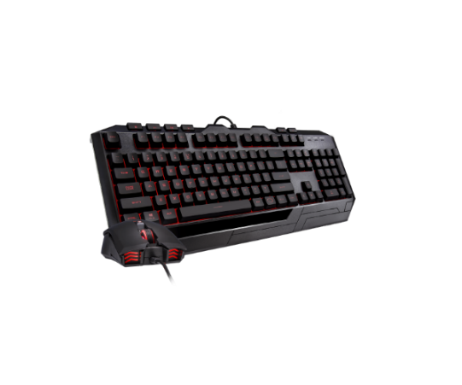
301621-SCORPUIS | SCORPIUS | 4 IN 1 | ₪ 120 |  | סט מקלדת גיימינג 4 ב-1 מבית SCORPIUS
301676-D3RGB | CoolerMaster | Devastator 3 Plus | ₪ 119 |  | Devastator 3 Plus RGB Mechanic

